II_ sadnice_žardinjere
 | Nabava biljaka i sadnja žardinjera na Korzu - Grad bjelovar - Prilog 2. Troškovnik

R.br. | Opis | J.mj. | Količina | Jedinična cijena bez PDV-a (€) | Iznos bez PDV-a(€) | PDV (%)
* fotografije zasađenih žardinjera su realne i bilje u ponudi mora odgovarati tipu i vrsti već zasađenog bilja **Sadnja bilja vršit će na lokacijama predviđenim od strane naručitelja, a nakon izrade i dopreme žardinjera
1 | Nabava, doprema i sadnja sadnica za žardinjere tipa i vrsti već posađenih na Korzu( lavanda, hedera- razne vrste, razne trajnice, puzavi ružmarin..) Sadnice mora biti iz rasadnika, školovane s odgovarajućom biljnom putovnicom. Sadnja bilja obuhvaća polaganje i zatrpavanje sadnica, orezivanje grana oštećenih prilikom transporta, izradu zdjelica, jednokratno zalijevanje s minimalno 30 L vode, 80 L supstrata; vulkanski kamen. Stavka obuhvaća sav potrošni materijal. Obračun se vrši po komadu isporučene i posađene sadnice, drenažu, supstrat, mineralno gnojivo, nabavu i sadnju biljaka. Stavka obuhvaća i uslugu zalijevanja, njege i održavanja sadnica minimalno 1 mjesec. | 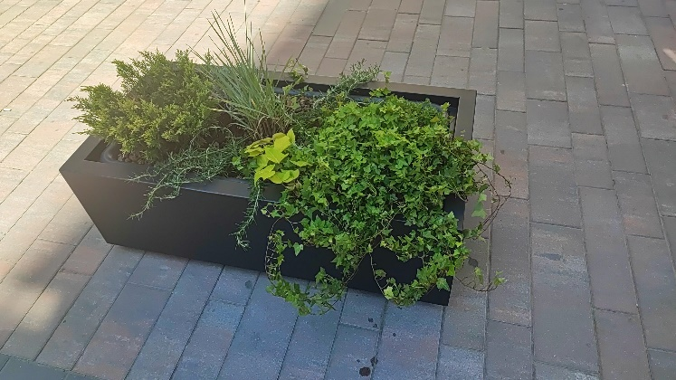 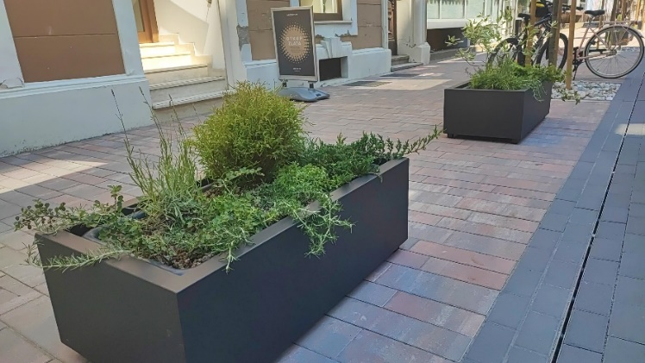 kom | 52 |  | 0.00 EUR
 |  |  |  | UKUPNO | 0.00 EUR
 |  |  |  | PDV
 |  |  |  | SVEUKUPNO | 0.00 EUR

